Oferta Fijo
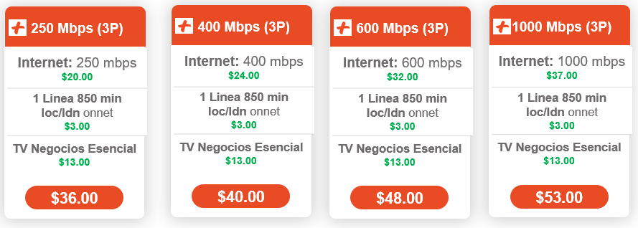
PAQUETES 3 PLAY | Productos y Codigos
 |  | HFC | FTTH
 | 250 Megas | 1468 | 3404
 | 400 Megas | 1469 | 3405
 | 600 Megas | 1463 | 3406
 | 1000 Megas | 2537 | 3407
 | Linea Mini Básica | 4173 | 4184 | Incluir el paquete 800MIN LOC/LDN Onnet (gratis) para completar los 850 minutos loc/ldn onnet
 | TV ESENCIAL PLUS | 41005 | 42005

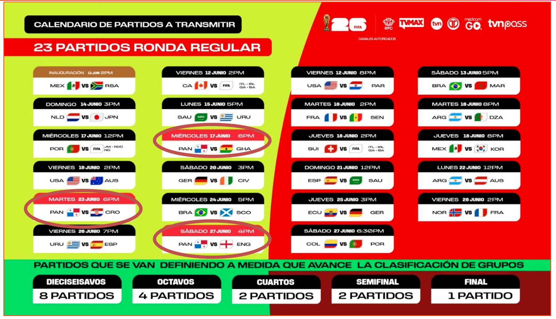
 |  |  | CALENDARIO DE LOS 40 PARTIDOS DEL MUNDIAL QUE SE PODRAN VISUALIZAR POR LOS PLANES DE TV

PAQUETES 2 PLAY (Internet + Telefonía)

PAQUETES 2 PLAY (Internet + TV)

